Sheet1
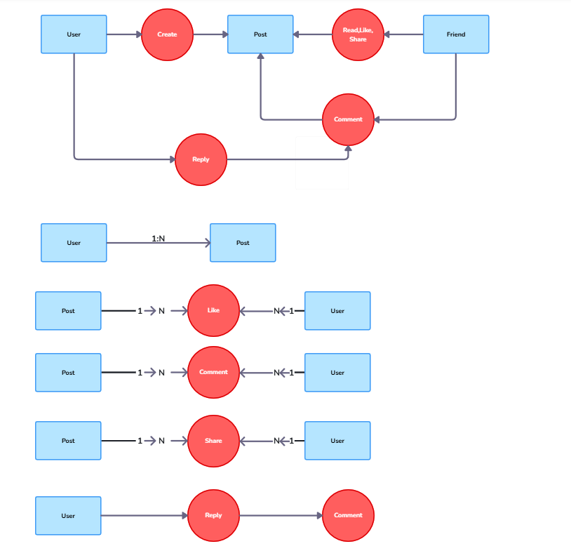
User
Id | Username | FullName
1 | Phạm Trọng | Phạm Chí Trọng
2 | Đạt Hồ | Hồ Công Thiên Đạt
3 | Hung Luong | Lương Duyên Hùng
4 | Quoc Anh | Nguyễn Quốc Anh

POST
PostId | UserId | Tittle | Content | Image_url | CreatedAt
1 | 1:Pham Trong | Báo chính phủ | Kẹo Kera | /path/to/image.jpg | 1/1/25
2 | 2: Hung Luong | Khóa học C# OOP | Các nguyên lý cơ bản của OOP C# | /path/to/image.jpg | 3/23/25
3 | 3: Quoc Anh | Hãy tập cho mình tư duy làm "xong chuyện" | Hãy nhìn xa hơn, nghĩ sâu hơn | /path/to/image.jpg | 4/16/25

Like
Id | PostId | UserId | ReactionType | ReactionAt
1 | 2 :Khóa học C# OOP | 2: Đạt Hồ | Like | 1/1/2025 18:29 PM
2 | 1 : Báo Chính Phủ | 2: Đạt Hồ | Love | 23/03/2025 21:00 PM
3 | 2: Khóa học C# OOP | 3: Hung Luong | Love | 27/03/2025 19:50 PM
4 | 1: Báo chính phủ | 1: Pham Trong | Haha | 23/04/2025 19:00 PM

Comment
CommentId | PostId | Comment | CommentAt | UserId | ReplyPostId
1 | 2: Khóa học C# OOP | Học mấy tháng vậy ạ | 8:00:00 | 1: Đạt Hồ
32 | 2: Khóa học C# OOP | Học phí bao nhiêu | 8:05:00 | 2: QuocAnh | 2: Khóa học C# OOP
33 | 2: Khóa học C# OOP | Thông tin hữu ích | 9:00:00 | 3: Pham Trong | 2: Khóa học C# OOP

LikeComment
LikeId | CommentId | UserId | reactionType
1 | Khóa học C# OOP | 2: QuocAnh | Love
2 | Khóa học C# OOP | 3: Pham Trong | Haha

Share
ShareId | PostId | UserId | ShareAt
1 | 1: Báo chính phủ | 2: Đạt Hồ | 23/03/2025 21:00 PM
2 | 2: OOP C# | 3: Hung Luong | 27/03/2025 19:50 PM
3 | 3: Hãy tập cho mình tư duy làm "xong chuyện" | 1: Phạm Trọng | 29/03/2025 21:50 PM

Bảng Bạn Bè
FriendRequest
FriendRequest | UserId1 (sender) | UserId2 (receiver) | StatusId | CreatedAt | AcceptedAt
1 | 1:Phạm Trọng | 2:Đạt Hồ | 1 | 1/1/25 | NULL
2 | 1:Phạm Trọng | 4:Quoc Anh | 2 | 1/2/25 | 02/01/2025 14:30
3 | 3:Hùng Luong | 1:Phạm Trọng | 3 | 1/3/25 | NULL

FriendRequestStatus
StatusId | Status
1 | Pending
2 | Accepted
3 | Rejected

Friends
FriendRequestId | UserId1 (friend1) | UserId2 (friend2) | CreatedAt
1 | 1:Phạm Trọng | 2:Đạt Hồ | 02/01/2025 14:30
2 | 1:Phạm Trọng | 4:Quoc Anh | 02/01/2025 14:30

